参加申込書
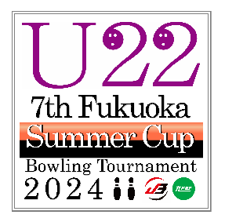 |  | U22 7th Fukuoka Summer Cup
 |  | Bowling Tournament 2024
 |  | sponsored by STORM

No. | 選 手 名 ( ふりがな ) |  | JB No. |  |  |  |  | 年齢 | 性別 | H/C

例 | はかた たろう |  | 40 | － | A | － | 00000 | 20 | 男 | 0
 | TARO HAKATA
1 |  |  |  | － |  | －

2 |  |  |  | － |  | －

3 |  |  |  | － |  | －

4 |  |  |  | － |  | －

5 |  |  |  | － |  | －

6 |  |  |  | － |  | －

7 |  |  |  | － |  | －

8 |  |  |  | － |  | －

9 |  |  |  | － |  | －

10 |  |  |  | － |  | －

※ 大会中、全てローマ字表記を致します。参加選手にご確認の上、ご記入をお願い致します。

 |  |  | 団体名

送金明細書
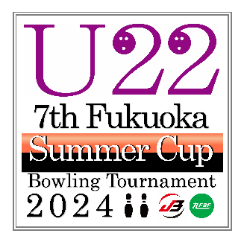 |  |  |  |  | U22 7th Fukuoka Summer Cup

 |  |  |  |  | Bowling Tournament 2024

 |  |  |  |  | sponsored by STORM

【 送金明細書 】

( A ) 施設使用料 |  |  |  |  |  |  | 13,000 |  |  |  |  | 円 | × |  | 名 | ＝ | 0 |  |  | 円

「 |  | 」 | 銀 行 |  |  | 「 |  |  | 」 | 支 店 |  | より、 |  | 「 | 」 | 月 | 「 | 」 | 日 | 振込
「 | 2024 |  | 」 | 年 |  | 「 |  | 」 | 月 |  | 「 |  | 」 | 日

〔 振込先口座 〕 福岡銀行 住吉支店 ( 普 ) Ｎｏ．1497782
U22 Fukuoka Summer Cup 事務局
 |  |  |  | ※ 通常の福岡県連の口座とは異なりますのでご注意下さい。
 |  | ⇐ |  | ※ 精算書 ( 領収書 ) が不要の連盟は、☑をお付け下さい。
 |  |  |  |  |  |  |  |  | 団体名
 |  |  |  |  |  |  |  |  | 代表者名 |  |  |  |  |  |  |  |  |  |  | ㊞
 |  |  |  |  |  |  |  |  | 送金責任者 |  |  |  |  |  |  |  |  |  |  | ㊞
日中連絡のつく番号を記入下さい ⇒ |  |  |  |  |  |  |  |  | 連絡先電話

